Blatt1
Alarmmanagement Patientenstory |  | Alarmart | Alarm | Stufe | absolut | relativ | Priorität | Kommentar

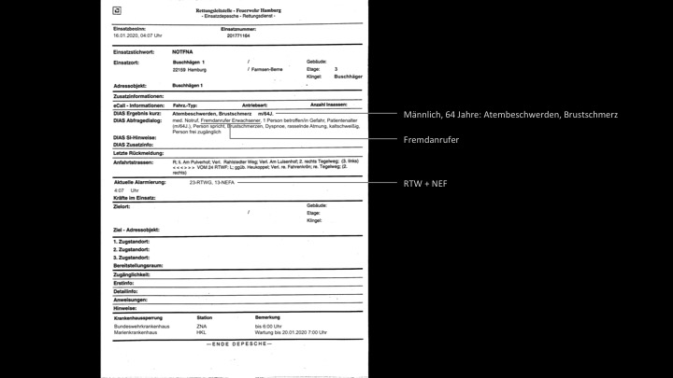
 | Alarmierung

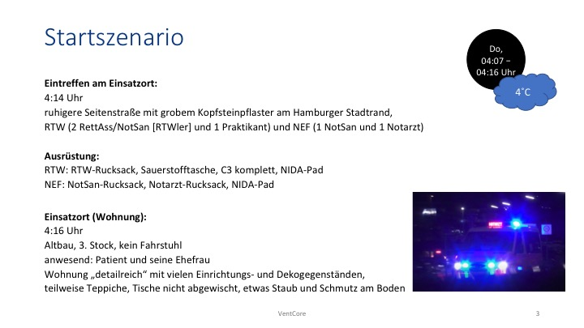
 | Startszenario

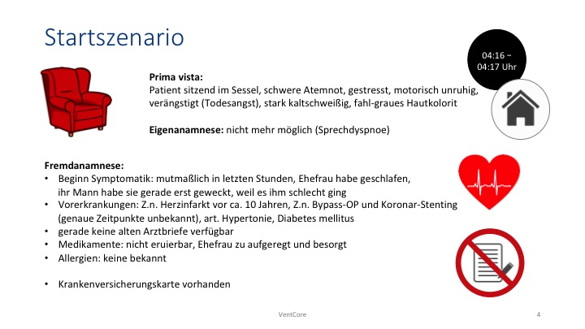

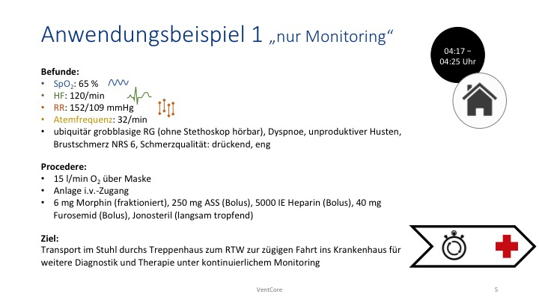
 | AWB1 |  | SpO2 tief | hoch | x
 |  |  | Tachykardie | niedrig | x
 |  |  | RR hoch | niedrig | x |  |  | diast/MD
 |  |  | AF hoch | niedrig | x |  |  | ggf.
 |  |  | SpO2-Signal schlecht | Hinweis

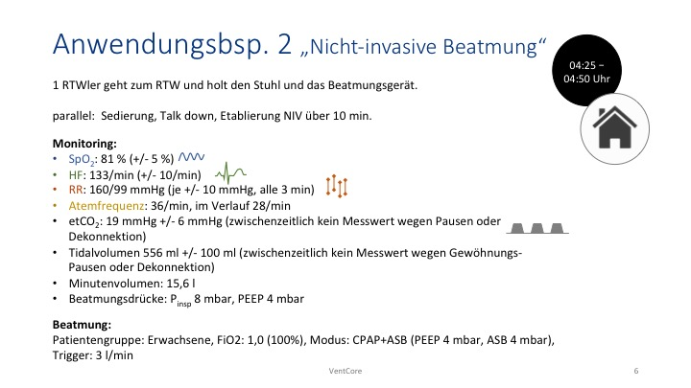
 | AWB2 |  | SpO2 tief | niedrig
 |  |  | Tachykardie | niedrig
 |  |  | RR hoch | niedrig |  |  |  | diast/syst
 |  |  | AF hoch | niedrig |  |  |  | ggf.
 |  |  | etCO2 niedrig | niedrig |  |  |  | ggf. andere Grenzen bei NIV
 |  |  | Leckage hoch | niedrig |  |  |  | sinnvoll bei NIV? Grenzen?
 |  |  | Beatmung: Diskonnektion |  |  |  |  | etCO2 weg, Druck tief, kein TV exsp.
 |  |  | MV hoch | niedrig

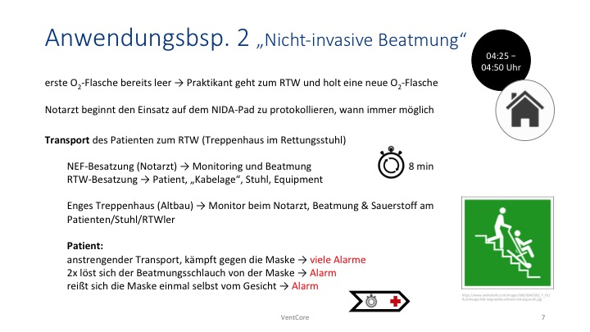
 |  |  | O2-Flasche: Druck niedrig | niedrig
 |  |  | O2-Flasche: leer | hoch |  |  |  | ggf. (oder nur Ventil geschlossen?)
 |  |  | AF hoch | niedrig |  |  |  | ggf.
 |  |  | etCO2 niedrig | niedrig |  |  |  | ggf. andere Grenzen bei NIV
 |  |  | Leckage hoch | niedrig |  |  |  | sinnvoll bei NIV? Grenzen?
 |  |  | Beatmung: Diskonnektion |  |  |  |  | etCO2 weg, Druck tief, kein TV exsp.
 |  |  | MV hoch | niedrig
 |  |  | EKG-Artefakt | Hinweis
 |  |  | NIBP nicht messbar | Hinweis
 |  |  | SpO2 tief | niedrig
 |  |  | Tachykardie | niedrig
 |  |  | RR hoch | niedrig |  |  |  | diast/syst
 |  |  | „lost connection“ |  |  |  |  | Verbindung Beatmung/Bedieneinheit
 |  |  | „lost connection“ |  |  |  |  | Verbindung Monitoring/Monitor

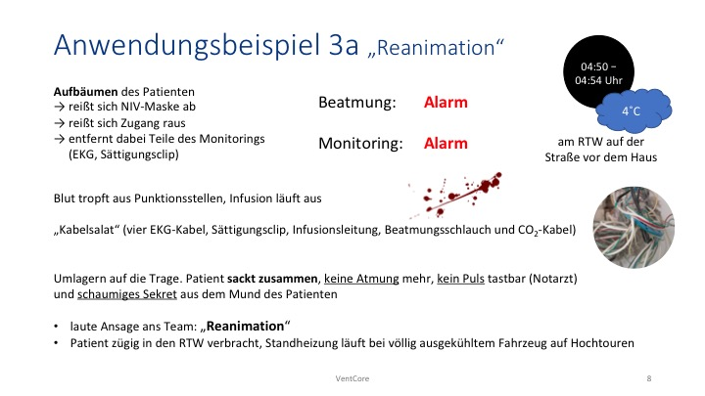
 | AWB3a |  | Beatmung: Diskonnektion |  |  |  |  | etCO2 weg, Druck tief, kein TV exsp
 |  |  | EKG nicht vollständig verbunden/Artefakt | Hinweis |  |  |  | weil zuvor vollständig
 |  |  | SpO2: Diskonnektion | Hinweis |  |  |  | weil zuvor ableitbar

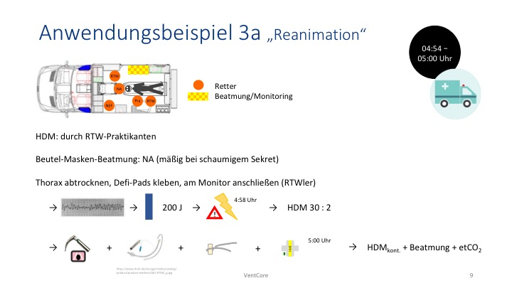
 |  |  | VF | hoch |  |  |  | ggf. suppr. bei CPR (jedoch hilfreich bei Erstauftreten?)
 |  |  | EKG: Artefakt (HDM) | Hinweis |  |  |  | ggf. suppr. bei CPR

 |  |  | TV nicht erreicht (HDM) | niedrig |  |  |  | ggf. suppr. bei CPR
 |  |  | MV niedrig (HDM) | niedrig |  |  |  | ggf. suppr. bei CPR
 |  |  | Pinsp hoch (HDM) | niedrig |  |  |  | ggf. suppr. bei CPR
 |  |  | etCO2 hoch/niedrig | niedrig |  |  |  | ggf. suppr. bei CPR

 |  |  | CPR-Feedback

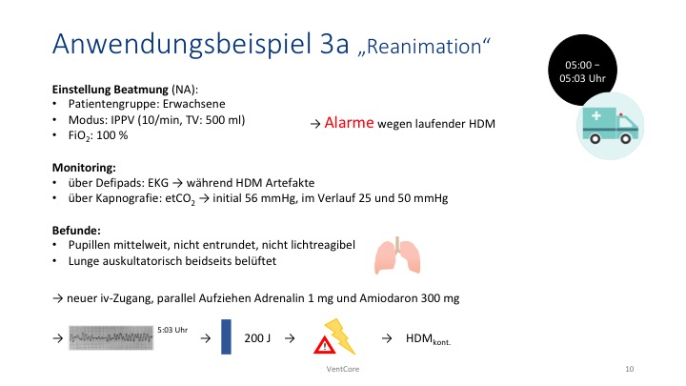
 |  |  | VF | hoch |  |  |  | ggf. suppr. bei CPR (jedoch hilfreich bei Erstauftreten?)
 |  |  | EKG: Artefakt (HDM) | Hinweis |  |  |  | ggf. suppr. bei CPR

 |  |  | TV nicht erreicht (HDM) | niedrig |  |  |  | ggf. suppr. bei CPR
 |  |  | MV niedrig (HDM) | niedrig |  |  |  | ggf. suppr. bei CPR
 |  |  | Pinsp hoch (HDM) | niedrig |  |  |  | ggf. suppr. bei CPR
 |  |  | etCO2 hoch/niedrig | niedrig |  |  |  | ggf. suppr. bei CPR

 |  |  | CPR-Feedback

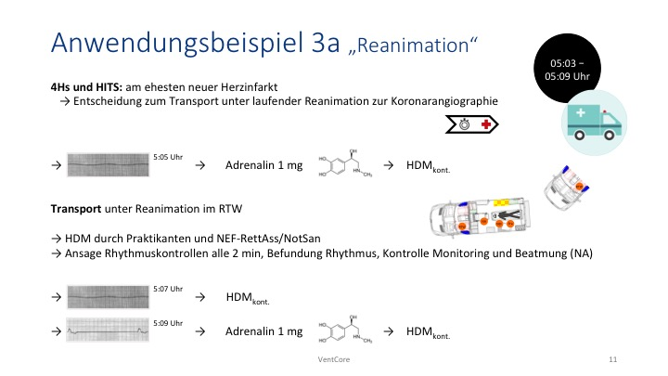
 |  |  | Asystolie | hoch |  |  |  | ggf. suppr. bei CPR (jedoch hilfreich bei Erstauftreten?)
 |  |  | PEA/extr. Bradykardie | hoch |  |  |  | ggf. suppr. bei CPR (jedoch hilfreich bei Erstauftreten?)

 |  |  | EKG: Artefakt (HDM) | Hinweis |  |  |  | ggf. suppr. bei CPR

 |  |  | TV nicht erreicht (HDM) | niedrig |  |  |  | ggf. suppr. bei CPR
 |  |  | MV niedrig (HDM) | niedrig |  |  |  | ggf. suppr. bei CPR
 |  |  | Pinsp hoch (HDM) | niedrig |  |  |  | ggf. suppr. bei CPR
 |  |  | etCO2 hoch/niedrig | niedrig |  |  |  | ggf. suppr. bei CPR

 |  |  | CPR-Feedback

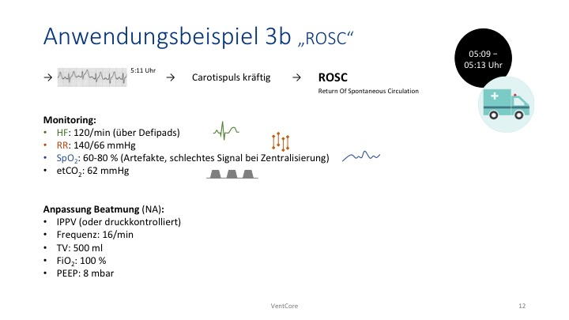
 | AWB3b |  | SR à Puls checken | Hinweis |  |  |  | da zuvor CPR
 |  |  | sprunghafter CO2-Anstieg | niedrig |  |  |  | während CPR à ROSC?
 |  |  | etCO2 hoch | niedrig
 |  |  | SpO2 niedrig | hoch
 |  |  | SpO2 niedrig | niedrig
 |  |  | SpO2-Signal schlecht | Hinweis

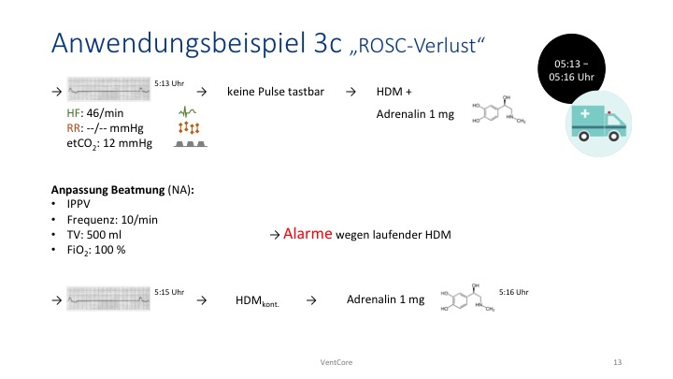
 | AWB3c |  | Bradykardie | niedrig
 |  |  | NIBP nicht messbar | Hinweis
 |  |  | SpO2 nicht messbar | Hinweis
 |  |  | sprunghafter etCO2-Abfall | hoch |  |  |  | 60 à 12 mmHg OHNE Diskonnektion!

 |  |  | EKG: Artefakt (HDM) | Hinweis |  |  |  | ggf. suppr. bei CPR

 |  |  | TV nicht erreicht (HDM) | niedrig |  |  |  | ggf. suppr. bei CPR
 |  |  | MV niedrig (HDM) | niedrig |  |  |  | ggf. suppr. bei CPR
 |  |  | Pinsp hoch (HDM) | niedrig |  |  |  | ggf. suppr. bei CPR
 |  |  | etCO2 hoch/niedrig | niedrig |  |  |  | ggf. suppr. bei CPR

 |  |  | CPR-Feedback

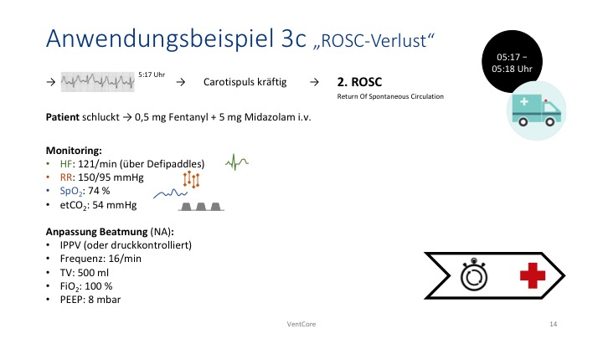
 |  |  | SR à Puls checken | Hinweis |  |  |  | da zuvor CPR
 |  |  | sprunghafter CO2-Anstieg | niedrig |  |  |  | während CPR à ROSC?
 |  |  | etCO2 hoch | niedrig
 |  |  | SpO2 niedrig | hoch
 |  |  | SpO2 niedrig | niedrig
 |  |  | SpO2-Signal schlecht | Hinweis
 |  |  | Tachykardie | niedrig
 |  |  | ggf. TV nicht erreicht | niedrig |  |  |  | falls Pat. hustet
 |  |  | ggf. MV niedrig | niedrig |  |  |  | falls Pat. hustet
 |  |  | ggf. Pinsp hoch | niedrig |  |  |  | falls Pat. hustet

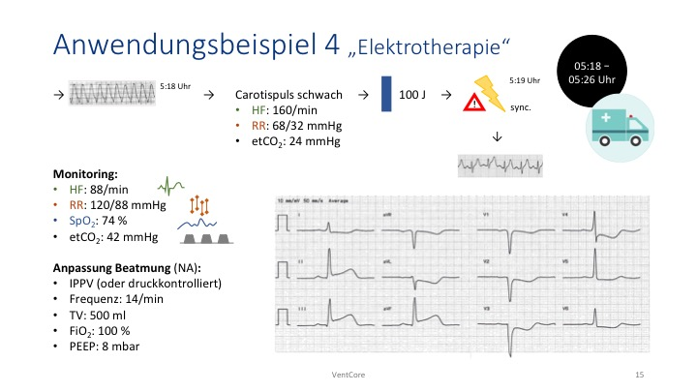
 | AWB4 |  | extr. Tachykardie/VT | hoch
 |  |  | SpO2-Signal schwach | Hinweis
 |  |  | NIBP niedrig | niedrig
 |  |  | etCO2 niedrig/sprunghaft | hoch |  |  |  | da sprunghafter Abfall
 |  |  | SpO2 niedrig | hoch
 |  |  | SpO2 niedrig | niedrig
 |  |  | SpO2-Signal schlecht | Hinweis

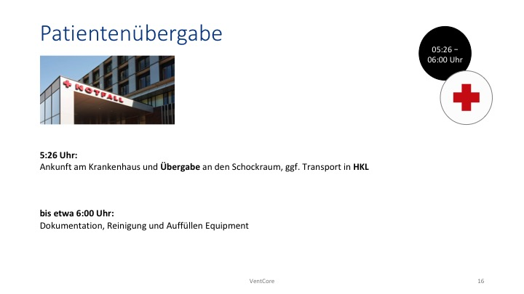
 | Übergabe

